2015
Comportamiento de indicadores de calidad
Año 2015
Indicador |  | Enero | Febrero | Marzo | Abril | Mayo | Junio | Julio | Agosto | Septiembre | Octubre | Noviembre | Diciembre | TOTAL | Promedio
DPIR (Horas) | Interno | 0.33 | 0.25 | 0.52 | 0.29 | 0.37 | 0.44 | 0.3 | 0.21 | 0.25 | 0.51 | 0.38 | 0.23 | 4.08 | 0.34
 | Total | 0.4 | 0.3 | 0.54 | 0.46 | 0.37 | 0.55 | 0.41 | 0.38 | 0.36 | 0.67 | 0.58 | 0.36 | 5.38 | 0.45
FPI (Veces) | Interno | 0.68 | 0.65 | 0.78 | 0.96 | 0.88 | 0.74 | 0.83 | 0.56 | 0.67 | 0.7 | 0.82 | 0.51 | 8.78 | 0.73
 | Total | 1.89 | 1.4 | 1.63 | 2.48 | 1.95 | 1.82 | 1.09 | 0.83 | 0.99 | 0.95 | 1.13 | 0.72 | 16.88 | 1.41
Duración Promedio de las Interrupciones DPIR (Año 2015)

Frecuencia Promedio de las Interrupciones FPI (Año 2015)

2016
Comportamiento de indicadores de calidad
Año 2016
Indicador |  | Enero | Febrero | Marzo | Abril | Mayo | Junio | Julio | Agosto | Septiembre | Octubre | Noviembre | Diciembre | TOTAL | Promedio
DPIR (Horas) | Interno | 0.38 | 0.4 | 0.45 | 0.36 | 0.19 | 0.19 | 0.33 | 0.15 | 0.26 | 0.2 | 0.25 | 0.28 | 3.44 | 0.29
 | Total | 0.55 | 0.6 | 0.56 | 0.74 | 0.25 | 0.44 | 0.45 | 0.33 | 0.44 | 0.32 | 0.41 | 0.36 | 5.45 | 0.45
FPI (Veces) | Interno | 0.98 | 0.71 | 0.62 | 0.8 | 0.35 | 0.38 | 0.52 | 0.24 | 0.5 | 0.21 | 0.44 | 0.46 | 6.21 | 0.52
 | Total | 1.19 | 1.06 | 0.77 | 1.47 | 0.47 | 0.81 | 0.65 | 0.6 | 0.78 | 0.34 | 0.68 | 0.58 | 9.40 | 0.78

Duración Promedio de las Interrupciones DPIR (Año 2016)

Frecuencia Promedio de las Interrupciones FPI (Año 2016)

2017
Comportamiento de indicadores de calidad
Año 2017

 |  | Enero | Febrero | Marzo | Abril | Mayo | Junio | Julio | Agosto | Septiembre | Octubre | Noviembre | Diciembre | TOTAL | Promedio
DPIR (Horas) | Interno | 0.30 | 0.16 | 0.19 | 0.21 | 0.22 | 0.16 | 0.23 | 0.31 | 0.28 | 0.62 | 0.24 | 0.70 | 3.62 | 0.30
 | Total | 0.60 | 0.22 | 0.38 | 0.45 | 0.50 | 1.00 | 4.58 | 0.51 | 0.63 | 1.47 | 0.56 | 1.76 | 12.66 | 1.06
FPI (Veces) | Interno | 0.31 | 0.23 | 0.39 | 0.27 | 0.29 | 0.30 | 0.33 | 0.46 | 0.52 | 0.60 | 0.42 | 0.53 | 4.65 | 0.39
 | Total | 0.65 | 0.31 | 0.86 | 0.46 | 0.64 | 0.85 | 1.72 | 0.65 | 0.76 | 1.45 | 0.83 | 1.03 | 10.21 | 0.85

Duración Promedio de las Interrupciones DPIR (Año 2018)
 | Interno | Total | Interno | Total
Enero | 0.30 | 0.60 | 0.24 | 0.48
Febrero | 0.16 | 0.22 | 0.21 | 0.32
Marzo | 0.19 | 0.38 | 0.09 | 0.25
Abril | 0.21 | 0.45 | 0.22 | 0.60
Mayo | 0.22 | 0.50 | 0.22 | 0.60
Junio | 0.16 | 1.00 | 0.28 | 0.78
Julio | 0.23 | 4.58 | 0.14 | 0.46
Agosto | 0.31 | 0.51 | 0.22 | 0.29
Septiembre | 0.28 | 0.63 | 0.08 | 0.38
Octubre | 0.62 | 1.47 | 0.13 | 0.32
Noviembre | 0.24 | 0.56 | 0.23 | 0.45
Diciembre | 0.70 | 1.76 | 0.21 | 0.36

Frecuencia Promedio de Interrupciones FPI (Año 2017)

2018
Comportamiento de indicadores de calidad
Año 2018

 |  | Enero | Febrero | Marzo | Abril | Mayo | Junio | Julio | Agosto | Septiembre | Octubre | Noviembre | Diciembre | TOTAL | Promedio
DPIR (Horas) | Interno | 0.24 | 0.21 | 0.09 | 0.22 | 0.22 | 0.28 | 0.14 | 0.22 | 0.08 | 0.13 | 0.23 | 0.21 | 2.27 | 0.19
 | Total | 0.48 | 0.32 | 0.25 | 0.60 | 0.60 | 0.78 | 0.46 | 0.29 | 0.38 | 0.32 | 0.45 | 0.36 | 5.29 | 0.44
FPI (Veces) | Interno | 0.32 | 0.38 | 0.17 | 0.34 | 0.33 | 0.42 | 0.30 | 0.38 | 0.22 | 0.25 | 0.31 | 0.29 | 3.71 | 0.31
 | Total | 0.68 | 0.47 | 0.31 | 0.62 | 0.57 | 0.86 | 0.58 | 0.54 | 0.46 | 0.50 | 0.54 | 0.46 | 6.59 | 0.55

Duración Promedio de las Interrupciones DPIR (Año 2018)

Frecuencia Promedio de las Interrupciones FPI (Año 2018)

2019
Comportamiento de indicadores de calidad
Año 2019

 |  | Enero | Febrero | Marzo | Abril | Mayo | Junio | Julio | Agosto | Septiembre | Octubre | Noviembre | Diciembre | TOTAL | Promedio
DPIR (Horas) | Interno | 0.13 | 0.21 | 0.14 | 0.18 | 0.21 | 0.36 | 0.34 | 0.19 | 0.33 | 0.22 | 0.42 | 0.15 | 2.88 | 0.44
 | Total | 0.54 | 0.58 | 0.40 | 0.66 | 0.69 | 0.69 | 0.58 | 0.47 | 0.84 | 0.70 | 0.74 | 0.35 | 7.24 | 1.11
FPI (Veces) | Interno | 0.27 | 0.20 | 0.27 | 0.38 | 0.27 | 0.62 | 0.33 | 0.28 | 0.45 | 0.24 | 0.51 | 0.18 | 4.00 | 0.62
 | Total | 0.84 | 0.39 | 0.73 | 0.69 | 0.69 | 0.96 | 0.53 | 0.47 | 0.94 | 0.68 | 0.83 | 0.40 | 8.15 | 1.25
Duración Promedio de las Interrupciones DPIR (Año 2019)

Frecuencia Promedio de las Interrupciones FPI (Año 2019)

2020
Comportamiento de indicadores de calidad
Año 2020

 |  | Enero | Febrero | Marzo | Abril | Mayo | Junio | Julio | Agosto | Septiembre | Octubre | Noviembre | Diciembre | TOTAL
FPI (Veces) | Interno | 0.43 | 0.27 | 0.39 | 0.29 | 0.64 | 0.46 | 0.38 | 0.26 | 0.54 | 0.43 | 0.98 | 0.60 | 5.67
 | Total | 0.87 | 0.51 | 0.51 | 0.69 | 1.16 | 0.99 | 0.62 | 0.66 | 1.10 | 0.82 | 1.43 | 0.84 | 10.20
DPIR (Horas) | Interno | 0.34 | 0.23 | 0.24 | 0.23 | 0.45 | 0.24 | 0.22 | 0.16 | 0.33 | 0.25 | 0.43 | 0.39 | 3.51
 | Total | 0.90 | 0.53 | 0.39 | 0.64 | 0.85 | 0.82 | 0.60 | 0.49 | 0.88 | 0.57 | 0.77 | 0.73 | 8.17
Frecuencia Promedio de las Interrupciones FPI (veces)
 | Interno | Total
Enero | 0.43 | 0.87
Febrero | 0.27 | 0.51
Marzo | 0.39 | 0.51
Abril | 0.29 | 0.69
Mayo | 0.64 | 1.16
Junio | 0.46 | 0.99
Julio | 0.38 | 0.62
Agosto | 0.26 | 0.66
Septiembre | 0.54 | 1.1
Octubre | 0.43 | 0.82
Noviembre | 0.98 | 1.43
Diciembre | 0.6 | 0.84

Duración Promedio de las Interrupciones (DPIR)

2021
Comportamiento de indicadores de calidad
Año 2021

 |  | Enero | Febrero | Marzo | Abril | Mayo | Junio | Julio | Agosto | Septiembre | Octubre | Noviembre | Diciembre | TOTAL
FPI (Veces) | Interno | 0.39 | 0.33 | 0.40 | 0.46 | 0.32 | 0.42 | 0.33 | 0.30 | 0.34 | 0.31 | 0.97 | 0.17 | 4.74
 | Total | 0.58 | 0.45 | 0.73 | 0.70 | 0.72 | 0.71 | 0.70 | 0.56 | 0.74 | 0.43 | 1.59 | 0.34 | 8.25
DPIR (Horas) | Interno | 0.33 | 0.33 | 0.35 | 0.31 | 0.24 | 0.32 | 0.25 | 0.17 | 0.19 | 0.18 | 0.50 | 0.13 | 3.30
 | Total | 0.56 | 0.44 | 0.58 | 0.57 | 0.58 | 0.65 | 0.56 | 0.48 | 0.61 | 0.46 | 0.85 | 0.31 | 6.65

Frecuencia Promedio de las Interrupciones
 | Interno | Total
Enero | 0.39 | 0.58
Febrero | 0.33 | 0.45
Marzo | 0.4 | 0.73
Abril | 0.46 | 0.7
Mayo | 0.32 | 0.72
Junio | 0.42 | 0.71
Julio | 0.33 | 0.7
Agosto | 0.3 | 0.56
Septiembre | 0.34 | 0.74
Octubre | 0.31 | 0.43
Noviembre | 0.97 | 1.59
Diciembre | 0.17 | 0.34

Duración Promedio de Interrupciones (DPIR)

2022
Comportamiento de indicadores de calidad
Año 2022

 |  | Enero | Febrero | Marzo | Abril | Mayo | Junio | Julio | Agosto | Septiembre | Octubre | Noviembre | Diciembre | TOTAL
FPI (Veces) | Interno | 0.14 | 0.20 | 0.33 | 0.26 | 0.35 | 0.23 | 0.25 | 0.28 | 0.24 | 0.29 | 0.29 | 0.30 | 3.16
 | Total | 0.44 | 0.45 | 0.62 | 0.62 | 0.66 | 0.41 | 0.59 | 0.64 | 0.5 | 0.74 | 0.59 | 0.45 | 6.71
DPIR (Horas) | Interno | 0.14 | 0.27 | 0.17 | 0.23 | 0.27 | 0.16 | 0.23 | 0.21 | 0.16 | 0.26 | 0.17 | 0.32 | 2.59
 | Total | 0.41 | 0.47 | 0.42 | 0.49 | 0.70 | 0.53 | 0.61 | 0.47 | 0.62 | 0.61 | 0.53 | 0.44 | 6.30

Frecuencia Promedio de las Interrupciones (2022)
 | Interno | Total
Enero | 0.14 | 0.44
Febrero | 0.2 | 0.45
Marzo | 0.33 | 0.62
Abril | 0.26 | 0.62
Mayo | 0.35 | 0.66
Junio | 0.23 | 0.41
Julio | 0.25 | 0.59
Agosto | 0.28 | 0.64
Septiembre | 0.24 | 0.5
Octubre | 0.29 | 0.74
Noviembre | 0.29 | 0.59
Diciembre | 0.3 | 0.45

Duración Promedio de las Interrupciones (2022)
 | Interno | Total
Enero | 0.14 | 0.41
Febrero | 0.27 | 0.47
Marzo | 0.17 | 0.42
Abril | 0.23 | 0.49
Mayo | 0.27 | 0.7
Junio | 0.16 | 0.53
Julio | 0.23 | 0.61
Agosto | 0.21 | 0.47
Septiembre | 0.16 | 0.62
Octubre | 0.26 | 0.61
Noviembre | 0.17 | 0.53
Diciembre | 0.32 | 0.44

2023
Comportamiento de indicadores de calidad
Año 2023

 |  | Enero | Febrero | Marzo | Abril | Mayo | Junio | Julio | Agosto | Septiembre | Octubre | Noviembre | Diciembre | TOTAL
FPI (Veces) | Interno | 0.27 | 0.24 | 0.44 | 0.26 | 0.39 | 0.31 | 0.27 | 0.23 | 0.43 | 0.34 | 0.26 | 0.34 | 3.78
 | Total | 0.62 | 0.62 | 0.75 | 0.86 | 0.88 | 1.34 | 0.87 | 0.45 | 0.76 | 0.51 | 0.53 | 0.81 | 9.00
DPIR (Horas) | Interno | 0.26 | 0.30 | 0.39 | 0.24 | 0.37 | 0.28 | 0.2 | 0.21 | 0.27 | 0.23 | 0.30 | 0.32 | 3.37
 | Total | 0.61 | 0.92 | 0.82 | 0.52 | 0.74 | 1.17 | 0.71 | 0.45 | 0.68 | 0.5 | 0.61 | 0.74 | 8.47

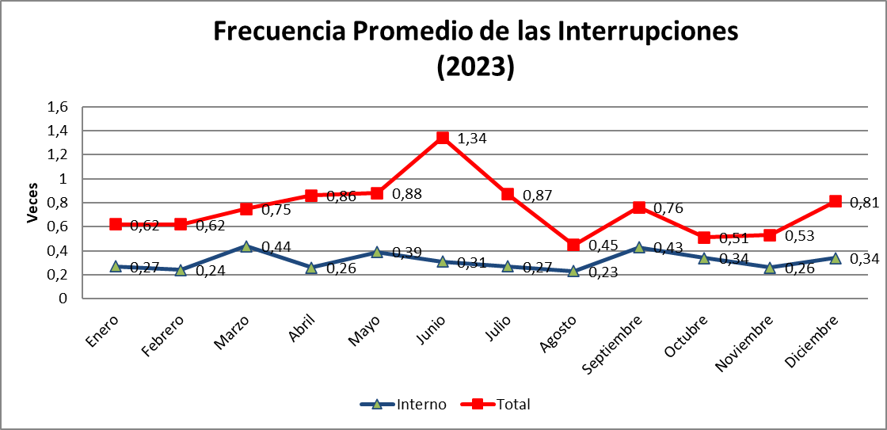

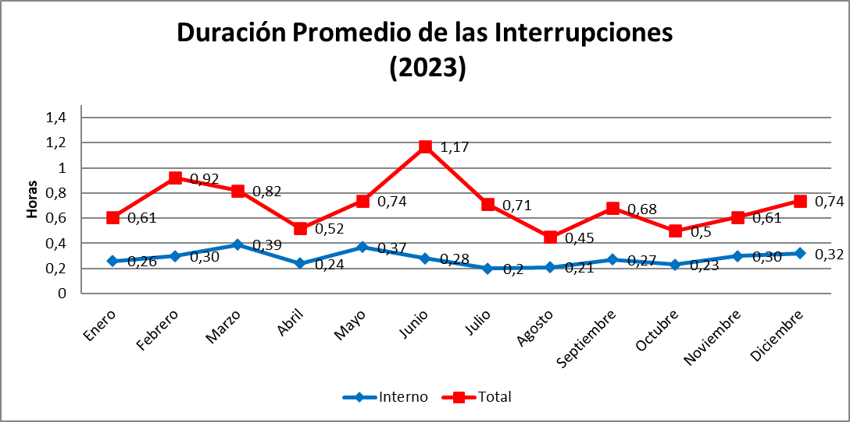

2024
Comportamiento de indicadores de calidad
Año 2024

 |  | Enero | Febrero | Marzo | Abril | Mayo | Junio | Julio | Agosto | Septiembre | Octubre | Noviembre | Diciembre | TOTAL
FPI (Veces) | Interno | 0.21 | 0.30 | 0.20 | 0.31 | 0.39 | 0.38 | 0.34 | 0.39 | 0.22 | 0.28 | 0.35 | 0.41 | 3.78
 | Total | 0.41 | 0.66 | 0.41 | 0.77 | 0.76 | 0.70 | 0.58 | 0.67 | 0.82 | 0.83 | 0.88 | 0.55 | 8.04
DPIR (Horas) | Interno | 0.16 | 0.46 | 0.23 | 0.36 | 0.34 | 0.30 | 0.21 | 0.28 | 0.27 | 0.21 | 0.30 | 0.27 | 3.39
 | Total | 0.45 | 0.81 | 0.43 | 0.81 | 0.86 | 0.88 | 0.59 | 0.49 | 0.57 | 0.8 | 0.72 | 0.48 | 7.89

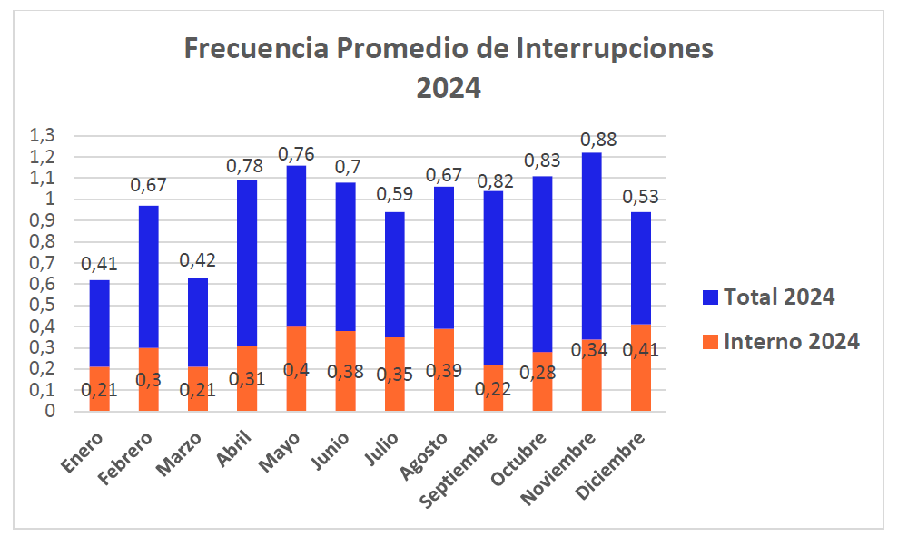

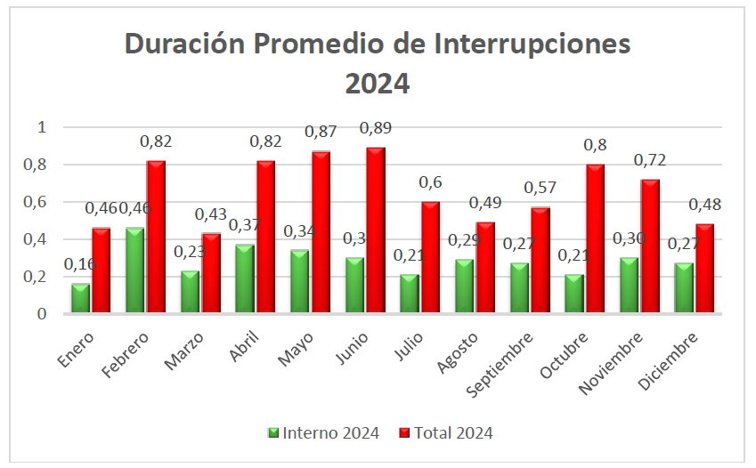

2025
Comportamiento de indicadores de calidad
Año 2025

 |  | Enero | Febrero | Marzo | Abril | Mayo | Junio | Julio | Agosto | Septiembre | Octubre | Noviembre | Diciembre | TOTAL
FPI (Veces) | Interno | 0.24 | 0.27 | 0.46 | 0.21 | 0.29 | 0.45 | 0.25 | 0.22 | 0.31 | 0.34 | 0.35 | 0.32 | 3.71
 | Total | 0.49 | 0.47 | 0.70 | 0.47 | 0.56 | 0.71 | 0.55 | 0.46 | 0.56 | 0.59 | 0.5 | 0.57 | 6.63
DPIR (Horas) | Interno | 0.24 | 0.31 | 0.57 | 0.17 | 0.24 | 0.31 | 0.25 | 0.29 | 0.19 | 0.28 | 0.41 | 0.18 | 3.44
 | Total | 0.52 | 0.48 | 0.77 | 0.33 | 0.55 | 0.70 | 0.54 | 0.52 | 0.46 | 0.64 | 0.62 | 0.46 | 6.59
